设计正文
1.功能简述

 | 1.1 系统定位
 |  |  |  |  |  | 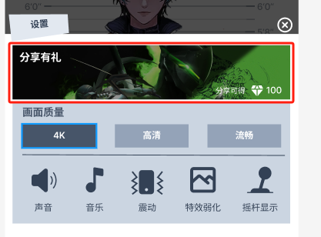
 |  | 通过一定的奖励，使得玩家能够将游戏在指定平台分享给其他潜在玩家
 |  |  | 起到对游戏的引流作用

 | 1.2 功能入口

 |  | 在设置界面的顶部
 |  | 点击图片后会弹出分享的界面

2.逻辑简述

 | 分享表： item/share
 | 1 | 打开设置界面
 | 2 | 加载原先本地缓存的分享缩略图，如果本地不存在或者服务端有新的分享配置，下载新的分享图片到本地
 | 3 | 点击后打开分享界面
 | 4 | 玩家点击分享后，调用第三方sdk，拼接图片进行分享
 | 5 | 根据第三方的不同，前端返回至设置界面，提示分享成功，后端发送分享邮件

3.界面元素

 | 位于设置界面，显示 |  |  |  |  | 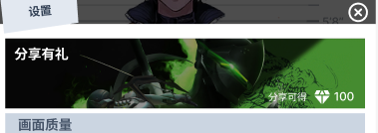
 |  |  | 1 分享有礼
 |  |  |  | 分享有礼 = setting_share_title
 |  |  | 从后端获取分享次数，如果分享次数 < 常量表 share_reward_limit ，展示
 |  |  | 2 分享可得
 |  |  |  | 分享可得 = setting_share_no_text
 |  |  |  |  | 拼接 比特币的icon 拼接 常量表share_reward
 |  |  | 3 设置分享背景图
 |  |  |  | 展示分享配置的缩略图 thumb
 |  |  | 3.1 红点 |  |  | 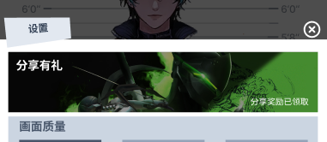
 |  |  |  | 可以获得分享奖励的时候，在图片右上角展示通用红点
 |  |  | 4 分享奖励已领取
 |  |  |  | 如果分享次数 >= 常量表 share_reward_limit ，展示
 |  |  |  | 分享奖励已领取 = setting_share_yes_text

 |  |  | 点击设置弹窗中分享区域任意位置，弹出分享弹窗
 |  |  | 5 弹窗蒙版 |  |  | 
 |  |  |  | 通用的弹窗蒙版
 |  |  |  | 点击蒙版区域即可关闭分享弹窗，展示设置弹窗
 |  |  | 6 分享背景图
 |  |  |  | 展示分享配置的详细图片 pic

 |  |  | 7 分享可得
 |  |  |  | 如果分享次数 < 常量表 share_reward_limit ，展示
 |  |  |  | 分享可得 = setting_share_no_text 拼接 比特币的icon 拼接
 |  |  |  |  | 常量表share_reward的值
 |  |  | 8 分享奖励已领取
 |  |  |  | 如果分享次数 > 常量表 share_reward_limit ，展示
 |  |  |  | 分享奖励已领取 = setting_share_yes_text
 |  |  | 9 第三方分享图标
 |  |  |  | 读取 third_party 表 取出配置的 share_yn = 1 的第三方信息
 |  |  |  | 按照 share_sort 顺序展示第三方的icon和name

 |  |  | 点击第三方分享图标和名称，会调用第三方sdk，唤起第三方app |  |  | 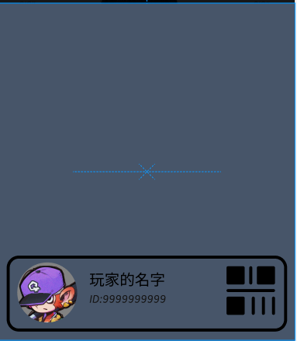
 |  |  | 同时通知后端分享成功，后端记录分享次数，同时发送对应的邮件
 |  |  | 调用第三方的接口，发送给第三方的图片需要处理
 |  |  | 10 图片处理
 |  |  |  | 将默认的处理图片（边框等）拼接在 pic 图片底下固定位置
 |  |  |  | 在拼接后的图片固定位置依次填充
 |  |  |  |  | 玩家名片
 |  |  |  |  | 玩家名称
 |  |  |  |  | 玩家id
 |  |  | 从第三方sdk 返回游戏时进行提示
 |  |  | 11 分享完成后处理
 |  |  |  | 弹出tips
 |  |  |  | 分享完成，请从邮箱领取奖励 = setting_share_success_text

4.其他说明

 | 1 | 同时只会存在一个分享，从gm后台推送新的分享后，所有玩家都会获取新的分享配置（点开配置弹窗后加载即可）
 | 2 | 如果推送了新的分享，所有玩家的分享次数重置为0
 | 3 | 因为政策限制，分享按钮点击后即视为分享成功
 | 4 | 分享成功后发送的邮件id固定为 20005 （上线后可能修改）
 | 5 | 调用第三方的时候所需的其他自定义内容，如 文案等，由后端提供

